信用交易
融资融券市场交易数据统计(2023-06-12)

标的证券 | 融资融券余额（亿元） | 融资余额（亿元） | 融券余额（亿元） | 融资买入额（亿元） | 融资融券规模变化（亿元） | 融资余额增幅(‰) | 融券余额增幅(%)
统计数据 | 16,019.30 | 15,119.93 | 897.29 | 670.86 | 27.05 | 2.12 | -0.56
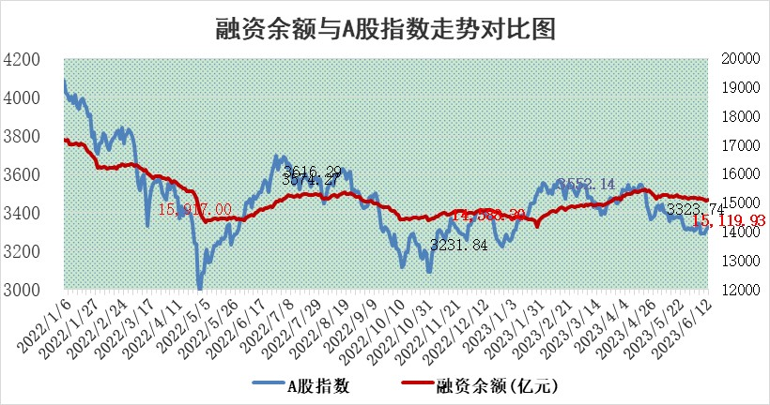

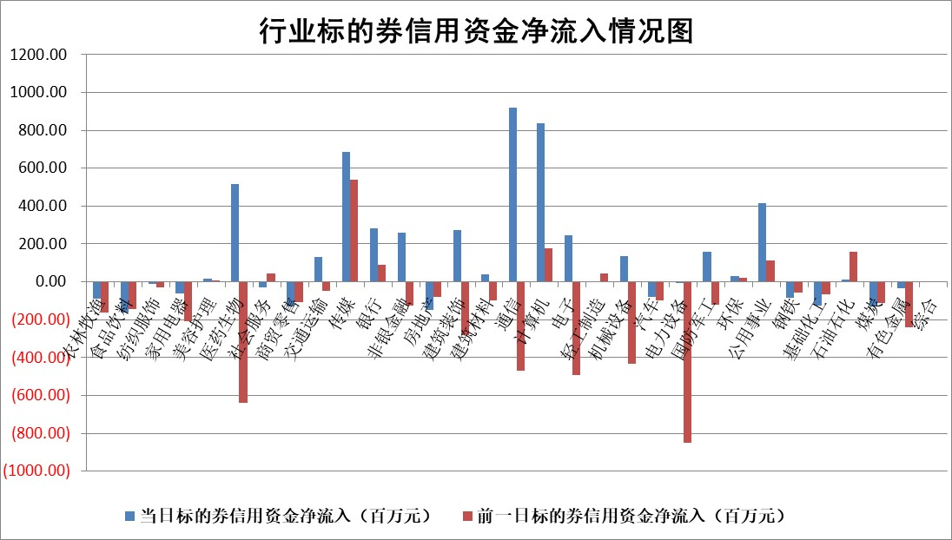

标的基金代码 | 标的基金简称 | 融资余额/市值(%) | 融资余额增幅(%) | 融资买入额/成交金额(%) | （融资余额净增额-融券余额净增额）/市值(‱) | 融券余额降幅(%) | ABS[（融资余额净增额-融券余额净增额）/市值净增额-1](%)
159902 | 华夏中小板ETF | 0.00 | 0.00 | 0.00 | 0.00 | 0.00 | 100.00
159915 | 易方达创业板ETF | 2.53 | -8.33 | 6644021.97 | -23.25 | -2.59 | 154.12
159919 | 嘉实沪深300ETF | 4.63 | -0.15 | 0.90 | -1.69 | -20.38 | 113.28
159920 | 华夏恒生ETF | 62.97 | -0.57 | 1.23 | -36.21 | -0.18 | 303.88
159922 | 嘉实中证500ETF | 0.89 | 4.80 | 3995.57 | 10.92 | 1.72 | 57.63
159925 | 南方沪深300ETF | 0.03 | 0.00 | 0.00 | 0.00 | 0.00 | 100.00
159928 | 消费ETF | 0.89 | -1.01 | 6.32 | -1.61 | -6.92 | 100.75
159934 | 易方达黄金ETF | 374.78 | -0.30 | 8.69 | -112.15 | 0.00 | 2528.64
159939 | 全指信息技术ETF | 0.66 | 0.06 | 36.54 | 0.04 | 0.00 | 100.00
159940 | 全指金融地产ETF | 0.13 | 0.15 | 0.01 | 0.02 | 0.00 | 100.02
159995 | 半导体芯片ETF | 2.30 | -2.29 | 136.39 | -6.21 | -2.89 | 111.04
159997 | 天弘中证电子ETF | 1.78 | 0.64 | 2.03 | 1.04 | -0.41 | 97.48
159998 | 天弘中证计算机主题ETF | 0.39 | -4.41 | 0.09 | -1.83 | -0.10 | 118.33
510050 | 华夏上证50ETF | 9.92 | -1.09 | 163.43 | -11.32 | -2.89 | 93.39
510180 | 华安上证180ETF | 0.52 | 0.10 | 0.78 | 0.06 | 0.18 | 100.20
510880 | 华泰柏瑞红利ETF | 0.27 | -5.77 | 1.76 | -1.62 | 1.23 | 96.09
510900 | 易方达恒生H股ETF | 93.36 | -0.08 | 2.34 | -7.01 | 0.00 | 43.50
511010 | 5年期国债ETF | 0.00 | 0.00 | 0.00 | 0.00 | 0.00 | 100.00
511380 | 可转债及可交换债券ETF | 7.19 | -1.68 | 4.40 | -12.25 | 0.00 | 166.24
512000 | 全指证券ETF | 6.87 | 0.10 | 24.49 | 2.27 | 4.34 | 113.04
512010 | 沪深300医药卫生ETF | 4.01 | 0.15 | 115.29 | 0.22 | -2.59 | 99.37
512070 | 沪深300非银ETF | 1.86 | 3.12 | 83.21 | 5.97 | 3.81 | 109.88
512400 | 南方中证申万有色金属ETF | 1.24 | -0.55 | 0.36 | 2.99 | 9.09 | 93.10
512580 | 广发中证环保产业ETF | 0.99 | -2.65 | 0.02 | -2.98 | -0.59 | 106.06
512660 | 国泰中证军工ETF | 2.91 | 0.59 | 21.91 | 6.14 | 9.66 | 106.99
512800 | 华宝中证银行ETF | 13.57 | -0.75 | 1.71 | -5.00 | 16.99 | 96.94
512980 | 广发中证传媒ETF | 0.99 | -23.42 | 350.89 | -30.19 | -0.27 | 152.87
515030 | 华夏中证新能源汽车ETF | 2.43 | 1.18 | 23.77 | 2.29 | -1.20 | 95.99
515050 | 华夏中证5G通信主题ETF | 1.04 | -2.08 | 3.30 | -2.01 | 1.31 | 101.36
515070 | 华夏中证人工智能ETF | 1.87 | -5.17 | 3.39 | -2.99 | 20.31 | 101.18
标的股票比较指标 |  | 融资余额/流通A股市值(%) | 融资余额增幅(%) | 融资买入额/成交金额(%) | （融资余额净增额-融券余额净增额）/流通A股市值(‱) | 融券余额降幅(%) | ABS[（融资余额净增额-融券余额净增额）/流通A股市值净增额-1](%)
前十名标的个股 |  | 仁东控股 | 超达装备 | 辉隆股份 | 利和兴 | 迈信林 | 澜起科技
 |  | 永信至诚 | 飞龙股份 | 岳阳林纸 | 超达装备 | 侨源股份 | 中无人机
 |  | 钜泉科技 | 利和兴 | 兴蓉环境 | 凡拓数创 | 浙商银行 | 天秦装备
 |  | 莱茵生物 | 意华股份 | 首药控股 | 新国都 | 迅捷兴 | 零点有数
 |  | 全柴动力 | 金钟股份 | 新国都 | 华胜天成 | 华东重机 | 深科达
 |  | 大立科技 | 星环科技 | 紫金银行 | 金新农 | 中核科技 | 意华股份
 |  | 万得凯 | 新国都 | 民生银行 | 亚康股份 | 华闻集团 | 九号公司
 |  | 晨鸣纸业 | 凡拓数创 | 包钢股份 | 剑桥科技 | 凯因科技 | 天禄科技
 |  | 司尔特 | 菲菱科思 | 晶科科技 | 意华股份 | 天富能源 | 南威软件
 |  | 海兰信 | 风神股份 | 五矿资本 | 菲菱科思 | 思瑞浦 | 博众精工
后十名标的个股 |  | 哈工智能 | 唯捷创芯 | 华神科技 | 泰祥股份 | 力芯微 | 硕世生物
 |  | 正邦科技 | 中金辐照 | 麦捷科技 | 中金辐照 | 光云科技 | 麦迪科技
 |  | 美好置业 | 鼎通科技 | 荣盛发展 | 鼎通科技 | 飞龙股份 | 晓鸣股份
 |  | 宋都股份 | 通灵股份 | 金科股份 | 鸥玛软件 | 海印股份 | 骄成超声
 |  | 中天金融 | 泰祥股份 | 天沃科技 | 秦川机床 | 万马股份 | 铁科轨道
 |  | 华铁股份 | 鸥玛软件 | 仁东控股 | 路维光电 | 苏试试验 | 美迪凯
 |  | 阳光城 | 中国电影 | 哈工智能 | 海天瑞声 | 厦门港务 | 新媒股份 | ;
 |  | 紫鑫药业 | 威腾电气 | 正邦科技 | 深水规院 | 海兴电力 | 特发服务
 |  | 中国中期 | 莱特光电 | 美好置业 | 奥雅股份 | 南模生物 | 招标股份
 |  | 庞大集团 | 正强股份 | 宋都股份 | 正强股份 | 金龙汽车 | 阿拉丁
说明：1.以上普通交易数据和信用交易数据皆以交易日收盘后数据为基准；2.上述标的证券总数据只计算标的证券市场总数据，不包括从标的证券中调出去标的证券数据，所以与交易所公布的总值略有不同； 3.上述行业采用申万一级行业分类；4.以上标的基金和标的个股中比较的6个指标值中：前5个（从左至右）为正向指标，值越大排名越靠前；第6个为逆向指标，值越小，排名越靠前；5.第6个指标中ABS[]表示求绝对值，其主要用于考量信用资金相对净流入对股价相对净变化的贡献程度；6.数据来源：wind，交易所。

 | 证券代码 | 新增融资余额 | 融资买入额 | 融资买入增幅前10
远大智能 | 002689 | 28175353 | 42268582 | 199%
亚太股份 | 002284 | 21555247 | 34242865 | 82%
赛诺医疗 | 688108 | 72122899 | 101076547 | 78%
湖南发展 | 000722 | 66023557 | 137112987 | 75%
柘中股份 | 002346 | 14584119 | 36845980 | 58%
国城矿业 | 000688 | 24683149 | 48240585 | 54%
兆新股份 | 002256 | 1985058 | 4066269 | 52%
凯美特气 | 002549 | 33806472 | 61340055 | 52%
华昌达 | 300278 | 13474542 | 19303225 | 48%
新华联 | 000620 | 27311937 | 39201759 | 43%

 | 证券代码 | 新增融资余额 | 融资买入额 | 融资买入增幅前10
兔宝宝 | 002043 | 73310337 | 89923983 | 334%
捷昌驱动 | 603583 | 26026415 | 31686727 | 262%
湘财股份 | 600095 | 94196837 | 132280449 | 252%
中谷物流 | 603565 | 49103883 | 60098371 | 234%
中青宝 | 300052 | 24215352 | 31377809 | 98%
顾家家居 | 603816 | 138518545 | 188424210 | 78%
喜临门 | 603008 | 31503289 | 48351944 | 77%
财信发展 | 000838 | 10831830 | 17666790 | 74%
苏州银行 | 002966 | 10578096 | 19143736 | 72%
金诚信 | 603979 | 23858538 | 36098133 | 60%

